処理フロー（お小遣い情報一覧画面_初期表示）
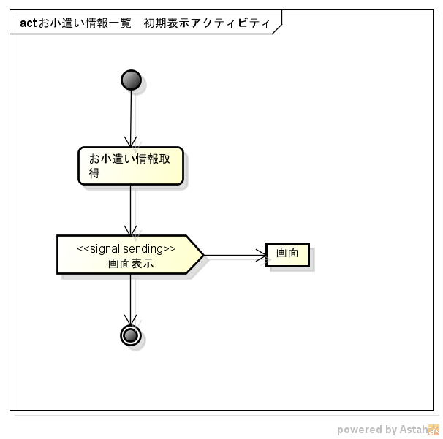
処理フロー | 画面名 | お小遣い情報一覧
 | 処理名 | 初期表示

